Retentionsrechner
Dimensionierungsrechner Retention für Liegenschaftsentwässerung

Hinweis zur Benutzung: Bitte füllen Sie die grünen Felder entsprechend dem Baugesuch aus.

Objektdaten:

Objekt:
Bauherrschaft:
Adresse:
Parzellen-Nr.:
Projektverfasser / Planer:
Datum:

Befestigte beregnete Fläche:

Bezeichnung | Fläche A |  | Abflussbeiwert C gem. SN 592000:2012 | Reduzierte Fläche Ared
 | [m2] |  | [-] | [m2]
Dächer | Flachdach-retention | unterirdische Retention |  | Flachdach-retention | unterirdische Retention
Schräg- / Flachdach (unabhängig von Material und Dachhaut) |  |  | 1.0 | 0 | 0
Flachdach Kies (unabhängig von Aufbaudicke) |  |  | 0.8 | 0 | 0
Flachdach begrünt (Aufbaudicke kleiner 10 cm) |  |  | 0.7 | 0 | 0
Flachdach begrünt (Aufbaudicke 10-25 cm) |  |  | 0.4 | 0 | 0
Flachdach begrünt (Aufbaudicke 25-50 cm) |  |  | 0.2 | 0 | 0
Flachdach begrünt (Aufbaudicke grösser 50 cm) | keine Retentionsmassnahmen erforderlich
Plätze / Wege
Hartbelag |  |  | 1.0 |  | 0
Kiesbelag |  |  | 0.6 |  | 0
Ökosystem (Splittfugen) |  |  | 0.6 |  | 0
Sickerfähiger Belag |  |  | 0.6 |  | 0
Sickerstein |  |  | 0.2 |  | 0
Rasengitterstein |  |  | 0.2 |  | 0

Total: | 0 | 0 |  | 0 | 0

Retentionsvorgaben:

Max. anschliessbare Wassermenge: |  | 30 | l/s/hared
Gemäss Generellem Entwässerungsplan (GEP)
Notwendige Rückhaltekapazität: |  | 280 | m3/hared
Gemäss VSA "Richtlinie Abwasserbewirtschaftung bei Regenwetter 2019" für z = 5 a
Bagatellgrenze: |  | 0.1 | l/s
Bei einer Drosselmenge < 0.1 l/s oder einem Retentionsvolumen < 1 m3 ist keine Retention erforderlich

Ergebnisse:

Nur unterirdische Retention
Erforderliche Drosselmenge |  | keine Retention | l/s
Erforderliches Retentionsvolumen |  | keine Retention | m3

Flachdachretention
Erforderliche Drosselmenge |  | keine Retention | l/s
Erforderliches Retentionsvolumen |  | keine Retention | m3

Bei Einleitung Flachdachretention in unterirdische Retention
Drosselmenge unterirdisch |  | - | l/s
Drosselmenge Flachdach |  | - | l/s
Total erforderliche Drosselmenge unterirdisch |  | - | l/s

Grundlagen

Zweck der Retentionsmassnahmen
Die Retentionsmassnahmen dienen dazu, offene Fliessgewässer vor hydraulischen, thermischen und stofflichen Stössen zu schützen. Ausserdem können damit hydraulische Überlastungen des Regenabwassernetzes verhindert werden.

Gewässerschutzgesetz Art. 7 Abs. 2
Nicht verschmutztes Abwasser ist nach den Anordnungen der kantonalen Behörde versickern zu lassen. Erlauben die örtlichen Verhältnisse dies nicht, so kann es in ein oberirdisches Gewässer eingeleitet werden; dabei sind nach Möglichkeit Rückhaltemassnahmen zu treffen, damit das Wasser bei grossem Anfall gleichmässig abfliessen kann. Einleitungen, die nicht in einer vom Kanton genehmigten kommunalen Entwässerungsplanung ausgewiesen sind, bedürfen der Bewilligung der kantonalen Behörde.

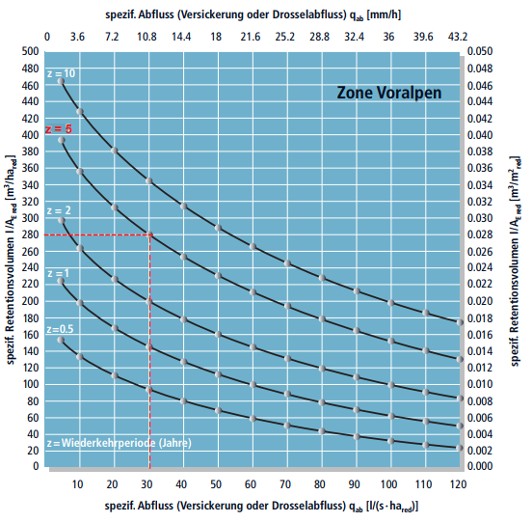
Versickerung in der Gemeinde Risch
Zentrale Versickerungsanlagen sind in der Gemeinde Risch aufgrund der Bodenbeschaffenheit nicht möglich. Dezentrale Versickerungen (durchlässige Materialien, Entwässerung über die Schulter) sind zwingend zu prüfen. Die angeschlossene befestigte Fläche ist auf ein Minimum zu reduzieren.

Grundlagen der Retentionsberechnung
Gemäss Generellem Entwässerungsplan (GEP) der Gemeinde Risch wird eine Drosselung des Abflusses der angeschlossenen beregneten Flächen auf 30 l/s/hared verlangt. Das erforderliche Rückhaltevolumen ist ersichtlich in der VSA "Richtlinie Abwasserbewirtschaftung bei Regenwetter 2019" (Abbildung 1). Dabei ist für die Gemeinde Risch die Wiederkehrperiode z = 5 Jahre und die Zone Voralpen anzuwenden (280 m3/hared).

Bei einem Drosselabfluss < 1 l/s, respektive einem Retentionsvolumen < 1 m3, ist keine Retention erforderlich. Die Bagatellgrenze gilt über das Total der zu überbauenden Parzellen.

Abbildung 1: Diagramm zur Berechnung des erforderlichen Retentionsvolumens gem. "Richtlinie Abwasserbewirtschaftung bei Regenwettwer“ (VSA, 2019)

Beispiel

Berechnungsbeispiel
Auf einer Parzelle soll ein neues Einfamilienhaus mit einer Garage und Zufahrt entstehen. Das EFH soll mit einem Flachdach ausgestattet werden, welches eingestaut werden kann, um unterirdisches Retentionsvolumen einzusparen (Flachdachretention). Erst ab einer Dachbegrünung von > 50 cm kann auf Retentionsmassnahmen verzichtet werden. Die Garage und die neue Zufahrt sollen in eine unterirdische Retention geleitet werden. Die befestigte Fläche (hared, orange hinterlegt) besteht aus einem Haus = 120 m2, einer Garage = 15 m2 und einer Zufahrt = 25 m2 aus sickerfähigem Belag. Die restliche Grünfläche der Parzelle muss gemäss SN 592 000 nicht gerechnet werden (grün hinterlegt). |  |  | 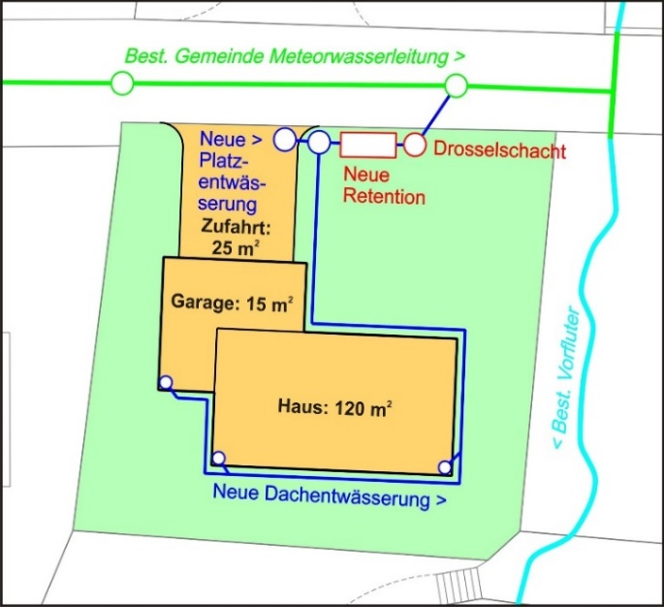

Haus (Flachdachretention)
Retentionsvolumen: | 120 m2 x 1.0 / 10'000 m2/hared x 280 m3/hared = 3.4 m3
Drosselmenge: | 120 m2 x 1.0 / 10'000 m2/hared x 30 l/s/hared = 0.4 l/s

Zufahrt / Garage (unterirdische Retention)
Retentionsvolumen: | (15 m2 x 1.0 + 25 m2 x 0.6) / 10'000 m2/hared x 280 m3/hared = 1 m3
Drosselmenge: | (15 m2 x 1.0 + 25 m2 x 0.6) / 10'000 m2/hared x 30 l/s/hared = 0.1 l/s

Der gedrosselte Ablauf des Flachdaches wird in die unterirdische Retention geleitet und muss somit zur Drosselmenge der unterirdischen Retention dazugezählt werden. Das unterirdische Retentionsvolumen bleibt bei 1 m3.

Drosselmenge Flachdach: | 0.4 l/s
Drosselmenge unterirdische Retention: | 0.1 l/s
Gesamte Drosselmenge unterirdische Retention: | 0.5 l/s

